地質調査業者現況報告書
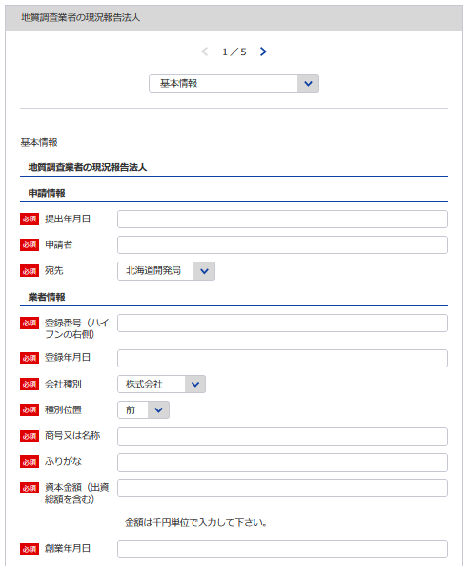
1
様式第16号（第7条関係） |  |  |  |  |  |  |  |  |  |  |  | （用紙A4）
地質調査業者現況報告書
地質調査業者登録規程第7条第1項の規定により、次のとおり報告します。 この報告書及び添付書類の記載事項は、事実に相違ありません。
 |  |  |  |  |  |  |  |  |  | 令和 | 年 |  | 月 |  | 日
 |  |  |  |  |  | 報告者
2
3
1
4
5
5
2
6
3
※会社名 役職 代表者氏名 主たる営業所の住所を記載してください
 |  |  |  | 殿
イ
登録番号 | 質 | － | 登録 年月日 | 平成 | 年 | 月 |  | 日 | 当初登録 年 月 日 |  | 年 |  | 月 |  | 日
8
(ふりがな) 商号又は名称 |  |  |  |  |  |  |  |  | 資本金額 |  |  |  |  | 千円
7
9
4
5
過去の申請より自動補完されます
7
6
 |  |  |  |  |  |  |  |  | 創 業 年月日 |  | 年 |  | 月 |  | 日
役員（業務を執行する社員、取締役、 執行役又はこれらに準ずる者）の氏 名及び役職名 |  |  |  | 営 業 所
（ふりがな） 氏 名 |  | 役職名 |  | 名称 |  | 郵便 番号 |  |  | 所 在 地 |  |  |  | 電話 番号
 |  |  |  | （主たる営業所）
8

9
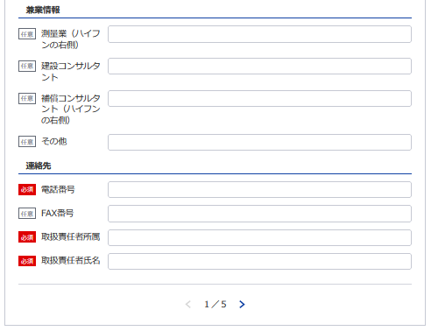
 |  |  |  | （その他の営業所）
10

11
12
13
14
10
役員の他企業役員 との兼務状況
他に行っている営業 又は事業の種類

11
 |  |  |  |  |  |  | 電話番号 |  |  | （ ）

12
13 14
記載要領 |  |  |  |  |  |  | ＦＡＸ番号 |  |  | （ ）
1 「資本金額」の欄は、法人である場合に記載すること。
2 「役員の氏名及び役職名」の欄は、個人の場合は本人及び支 |  |  |  |  |  |  | 取扱責任者 所属氏名
配人について記載すること。
3 「営業所」の欄は、本店又は常時地質調査に関する契約を締結 する支店若しくは事務所を記載すること。

4 「役員の他企業役員との兼務状況」の欄は、当該役員が他企業の役員を兼務している場合に、その企業名及び役 職名を記載すること。

地質調査経歴
※こちらのシートは記載の後、PDFにして添付してください。
様式第16号（第7条関係） |  |  |  |  |  | （用紙A4）
ロ
地 質 調 査 経 歴
契約の相手方 の 名 称 | 契約名 | 調 査 の 内 容 | 元 請 又 は 下 請 の 別 | 契 約 金 額 | 契 約 期 間
 |  |  |  | 千円 | 自 | 年 | 月 | 日

 |  |  |  |  | 至 | 年 | 月 | 日
 |  |  |  | 千円 | 自 | 年 | 月 | 日

 |  |  |  |  | 至 | 年 | 月 | 日
 |  |  |  | 千円 | 自 | 年 | 月 | 日

 |  |  |  |  | 至 | 年 | 月 | 日
 |  |  |  | 千円 | 自 | 年 | 月 | 日

 |  |  |  |  | 至 | 年 | 月 | 日
 |  |  |  | 千円 | 自 | 年 | 月 | 日

 |  |  |  |  | 至 | 年 | 月 | 日

記載要領 1 この表は、地質調査の直前1年間の主な契約について5件以内記入すること。 2 「調査の内容」の欄は、「土質調査」、「岩盤調査」、「物理探査」、「試験・計測」、「その他」のうち該当するも のを記載すること。 3 「元請」とは、地質調査業者以外の者から地質調査を受注した場合をいい、「下請」とは、他の地質調査業者から地質 調査を受注した場合をいう。

直前１年の事業収入金額
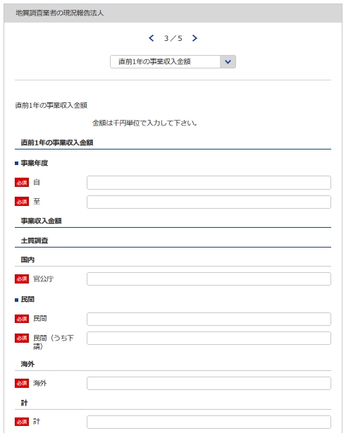
(様式第16号(第7条関係）) |  |  |  |  |  | (用紙A4)
ハ

15
16
直前１年の事業収入金額
 | (自 | 年 | 月 | :至 | 年 | 月）

(単位千円）
調査内容 | 国内 |  |  |  |  | 海外 | 計

17
18
20
21
15 ※YYYY/MM/DDで入力してください
 | 官公庁 |  | 民 間
 |  |  | (うち下請）
土質調査
19
16 ※YYYY/MM/DDで入力してください
 |  |  | （ |  | ）
岩盤調査
 |  |  | （ |  | ）
物理探査
17
 |  |  | （ |  | ）
18
試験・計測
19
 |  |  | （ |  | ）
その他
20
 |  |  | （ |  | ）
合計
21
 |  |  | （ |  | ）

※以下同様に登録してください
記載要領
1「直前1年の事業収入金額」の欄は、以下により記載すること。
①当該事業年度の完成調査収入中の地質調査に係る収入金額を記載すること。
②国内で受注した調査であつて下請によるものは「民間」に含めるものとし、さらに当該収入金額を（ ）内に記載すること。
③海外で受注した調査は、元請、下請のいかんにかかわらず「海外」に記載すること。

使用人数
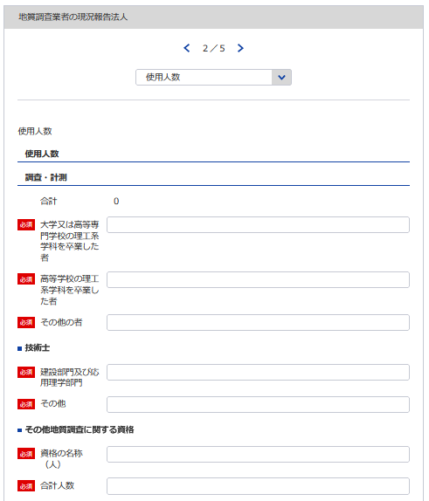
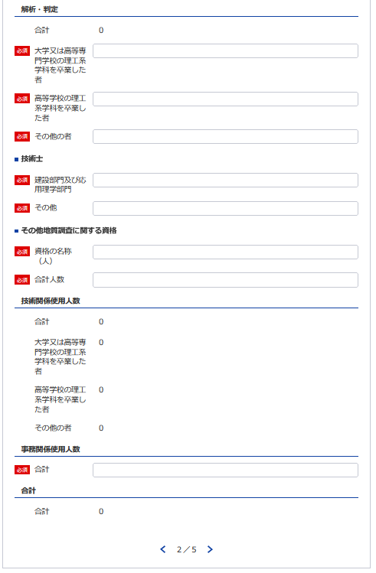
31
30
26
33
32
様式第16号（第7条関係） ニ |  |  |  |  |  |  |  |  |  |  |  |  | （用紙A4）
使 用 人 数
使用人数区分 |  | 区分 使用人数 |  |  |  | 大学又は高等専門 学校の理工系学科 を卒業した者（当 該学科を修めて専 門職大学の前期課 程を修了した者を 含む。） |  |  |  | 高等学校の理工系学科を卒業した者 |  | その他の者
22
23
24
25
27
39
38
技術関係使用人数 |  |  |  | 人 |  |  |  | 人 |  |  | 人 |  |  | 人
26
27
28
29
28
業務 | 調査・計測
30
31
32
33
29
41
40
区分 | 解析・判定
業務別資格保有者内訳 | 資格区分 業務区分 | 技術士 |  |  |  |  |  |  | その他地質調査に関する資格
36
35
34
22
23
24
 |  | 建設部門（土質及び基礎）及び応用理学部門（地質） |  |  | その他 |  |  |  | 資格の名称 |  |  |  | 人数
34
35
36
37
37
25
 | 調査・計測 |  | 人 |  |  |  | 人 |  |  |  |  |  |  | 人
38
39
40
41
 | 解析・判定
42
42
事務関係使用人数
43
43
合 計

記載要領
1 使用人とは、役員、職員を問わず、常時雇用している者をいう。
2 この表の人数を記載する欄は、地質調査に主として従事している使用人数を整数値で記載すること。
3 理工系学科とは、土木工学（農業土木又は森林土木に関する学科を含む。）、建築学、鉱山学、地学、物理学又は 機械工学等の学科をいう。
4 「業務区分」の欄は、技術関係使用人数を主として従事しているものにより「調査・計測」又は「解析・判定」の いずれかに区分して記載すること。
5 「技術士」の「建設部門（土質及び基礎）及び応用理学部門（地質）」の欄は、技術士登録の技術部門が建設部門 で選択科目を土質及び基礎とする技術士及び応用理学部門で選択科目を地質とする技術士の合計人数を記載するこ と。その他の選択科目で建設部門又は応用理学部門に登録されている技術士については「その他」の欄に記載する こと。
6 「その他地質調査に関する資格」の欄は、「技術士」の欄に記載した者以外で土木施工管理技士、地質調査技士等 の資格を有している者がいる場合には、その資格の名称及び人数について、全て記載すること。

技術管理者及び現場管理者
※こちらのシートは記載の後、PDFにして添付してください。
様式第16号（第7条関係） |  |  |  |  |  |  | (用紙A4)
ホ
技 術 管 理 者
所属営業所の名称 | (ふりがな) 氏 名 | 生年月日 | 資格等の名称 (登録又は取得年月日） | 最終学校名 学 科 名 (卒業・修了年月) | 実務経験 年 数 |  |  |  | 区分

 |  |  |  |  | 満 |  |  |  | イ | ロ | ハ
 |  |  |  |  |  | 年 |  | 月

現 場 管 理 者
所属営業所の名称 | (ふりがな) 氏 名 | 生年月日 | 資格等の名称 (登録又は取得年月日） | 最終学校名 学 科 名 (卒業・修了年月) | 実務経験 年 数 |  |  |  | 区分

 |  |  |  |  | 満 |  |  |  | イ ロ
 |  |  |  |  |  | 年 |  | 月

 |  |  |  |  | 満 |  |  |  | イ ロ
 |  |  |  |  |  | 年 |  | 月

 |  |  |  |  | 満 |  |  |  | イ ロ
 |  |  |  |  |  | 年 |  | 月

 |  |  |  |  | 満 |  |  |  | イ ロ
 |  |  |  |  |  | 年 |  | 月

 |  |  |  |  | 満 |  |  |  | イ ロ
 |  |  |  |  |  | 年 |  | 月

 |  |  |  |  | 満 |  |  |  | イ ロ
 |  |  |  |  |  | 年 |  | 月

記載要領
1 ｢資格等の名称」の欄は、技術士、土木施工管理技術士、地質調査技士等を記載することとし、技術士である場合には、
技術士登録の技術部門及び技術士第二次試験の選択科目を記載すること。
2 ｢実務経験年数」の欄は、地質調査に関する実務の経験年数を記載すること。
3 技術管理者の「区分」の欄は、規程第３条第1号イに該当する者についてはイ、同号ロに該当する者についてはロ、同号
ハに該当する者についてはハを○で囲むこと。
4 現場管理者の「区分」の欄は、規程第３条第２号イに該当する者についてはイ、同号ロに該当する者についてはロを○
で囲むこと。

技術者の一覧表
※こちらのシートは記載の後、PDFにして添付してください。
様式第16号（第7条関係）
 |  |  |  | （用紙A4）
ヘ
(1)規程第3条第1号イ若しくはハに掲げる資格又はこれと同等以上の資格を有する技術者の一覧表
所属営業所の名称 | 氏 名 (生年月日) | 資格等の名称 (登録又は取得年月日) | 最終学校名 学科名 (卒業・修了年月) | 実務経験年数

 |  |  |  | 満 | 年 | 月

 |  |  |  | 満 | 年 | 月

 |  |  |  | 満 | 年 | 月

 |  |  |  | 満 | 年 | 月

 |  |  |  | 満 | 年 | 月

 |  |  |  | 満 | 年 | 月

 |  |  |  | 満 | 年 | 月

 |  |  |  | 満 | 年 | 月

 |  |  |  | 満 | 年 | 月

 |  |  |  | 満 | 年 | 月

 |  |  |  | 満 | 年 | 月

 |  |  |  | 満 | 年 | 月

記載要領
1 「資格等の名称」の欄は、技術士、土木施工管理技士、地質調査技士等を記載することとし、技術士である場合には、
技術士登録の技術部門及び技術士第二次試験の選択科目を記載すること。
2 「実務経験年数」の欄は、地質調査に関する実務の経験年数を記載すること。
3 技術者(技術管理者を除く。)を所属営業所ごとに記載すること。

技術者の数
※こちらのシートは記載の後、PDFにして添付してください。
様式第16号（第7条関係）
 |  | （用紙A4）
ヘ
(2)規程第3条第2号イに掲げる資格又は同等以上の資格を有する技術者の数
営 業 所 の 名 称 | 人 数
 |  | 人

合 計
記載要領
技術者（現場管理者を除く。）の数を営業所ごとに記載すること。

財務事項一覧表
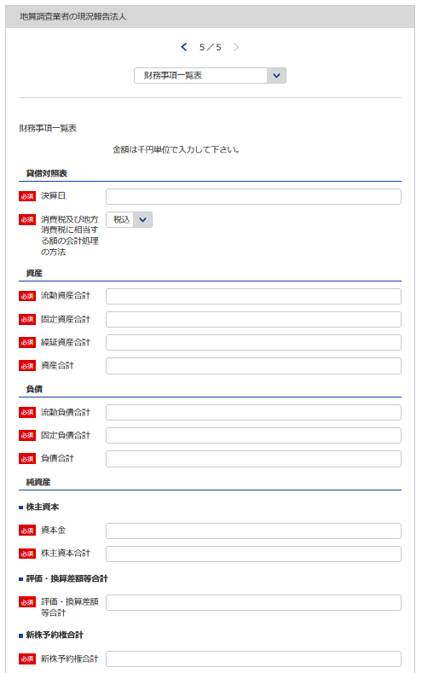
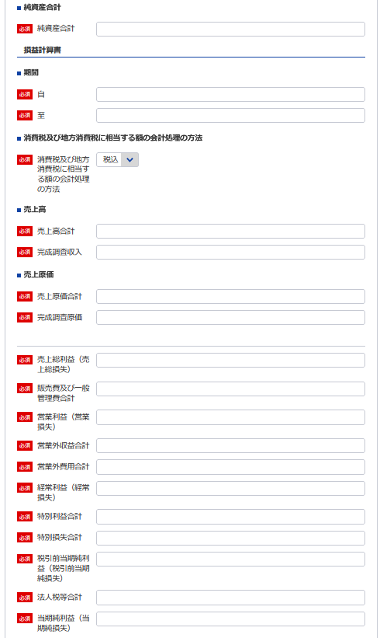
75
83
 | 様式第16号（第7条関係） |  |  |  |  | (用紙A4)
財務事項一覧表
 |  |  |  |  |  |  | 令和 年 月 日現在
 | ト |  |  |  | （単位 千円）
76
※事業年度の開始日をいれてください
貸借対照表 |  | Ⅰ 資産 合計
77
75
 |  |  | 流動資産 合計
78
 |  |  | 固定資産 合計
79
103
 |  |  | 繰延資産 合計
80
75
 |  | Ⅱ 負債 合計
81
103
 |  |  | 流動負債 合計
82
88
 |  |  | 固定負債 合計
83
89
 |  | Ⅲ 純資産 合計
84
77
 |  |  | 株主資本 合計
85
78
90
 |  |  |  | 資本金
86
79
91
 |  |  | 評価・換算差額等 合計
87
76
 |  |  | 新株予約権 合計
88
81
92
損益計算書 |  | Ⅰ 売上高 合計
89
82
93
 |  |  | 完成調査収入
90
80
94
 |  | Ⅱ 売上原価 合計
91
 |  |  | 完成調査原価
92
95
96
 |  | 売上総利益（売上総損失）
93
85
 |  | Ⅲ 販売費及び一般管理費 合計
94
84
97
 |  | 営業利益（営業損失）
95
98
 |  | Ⅳ 営業外収益 合計
96
86
99
 |  | Ⅴ 営業外費用 合計
97
100
 |  | 経常利益（経常損失）
98
87
101
 |  | Ⅵ 特別利益 合計
99
102
 |  | Ⅶ 特別損失 合計
100
 |  | 税引前当期純利益（税引前当期純損失）
101
 |  | 法人税等 合計
102
 |  | 当期純利益（当期純損失）
103
消費税及び地方消費税に相当する額の会計処理の方法
記載要領
１ 財務事項一覧表は、一般に公正妥当と認められる企業会計の基準その他の企業会計の慣行をしん酌し、会社の財産及び損益の状態を 判断することができるよう明瞭に記載すること。
２ 直前一年分の決算書等により作成すること。
３ 記載すべき金額は、千円単位をもつて表示すること。ただし、会社法（平成17年法律第86号）第２条第６号に規定する大会社にあつ ては、百万円単位をもつて表示することができる。この場合、「千円」とあるのは「百万円」として記載すること。
４ 金額の記載に当たつて有効数字がない場合においては、科目の記載を要しない。
５ 「貸借対照表」の欄の「純資産 合計」は、個人にあつては貸借対照表の純資産合計(期首資本金+事業主利益+事業主借勘定-事業主 貸勘定)の額を記載すること。
６ 持分会社である場合においては、「株主資本 合計」とあるのは「社員資本 合計」として記載すること。
７ 「消費税及び地方消費税に相当する額の会計処理の方法」の欄は、税抜方式及び税込方式のうち財務事項一覧表の作成に当たつて採 用したものを記載すること。

株主（出資者）
※こちらのシートは記載の後、PDFにして添付してください。
(様式第16号(第7条関係）) |  |  | (用紙A4)
チ
株主（出資者）

株主 (出資者)名 | 所有株数又は出資の価値 | 発行済株式総数又は出資の総額に対する割合

％

記載要領
発行済株式総数の100分の5以上の株式を有する株主又は出資の総額の100分の5以上に相当する出資を
している者について記載すること。

所属地質調査業者団体調書
※こちらのシートは記載の後、PDFにして添付してください。
(様式第16号(第7条関係）) | （用紙A4）

所 属 地 質 調 査 業 者 団 体 調 書
リ
所 属 団 体 名

記載要領
地質調査業者の組織する団体に所属している場合のみ記載すること。

完成調査原価報告書
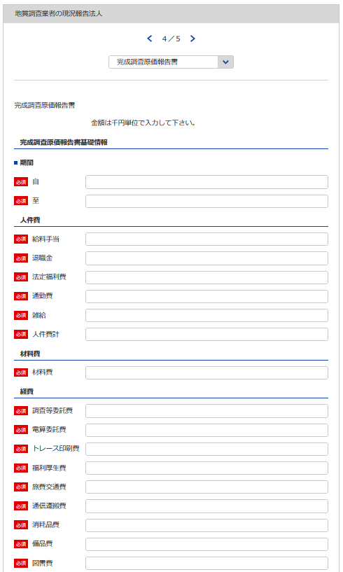
44
様式第11号（第4条関係） |  |  |  |  |  |  |  | (用紙A4)
完成調査原価報告書
 |  |  |  | 自 令和 | 年 | 月 | 日
45
 |  |  |  | 至 令和 | 年 | 月 | 日
7
 |  |  |  |  |  |  | （会社名）

46
47
44 ※YYYY/MM/DDで入力してください
Ⅰ 人 件 費 |  |  |  |  |  |  |  | 千円
 |  | 給料手当
 |  | 退職金
48
45 ※YYYY/MM/DDで入力してください
 |  | 法定福利費
49
46
 |  | 通勤費
50
51
47
 |  | 雑 給
48
 |  |  | 人件費計
52
49
Ⅱ 材 料 費
50
Ⅲ 経 費
53
51
 |  | 調査等委託費
54
 |  | 電算委託費
55
52
 |  | トレース印刷費
56
 |  | 福利厚生費
57
53
 |  | 旅費交通費
58
54
 |  | 通信運搬費
59
55
 |  | 消耗品費
60
56
 |  | 備品費
61
57
 |  | 図書費
62
58
 |  | 地代家賃
63
59
60
 |  | 水道光熱費
64
61
 |  | 修繕維持費
65
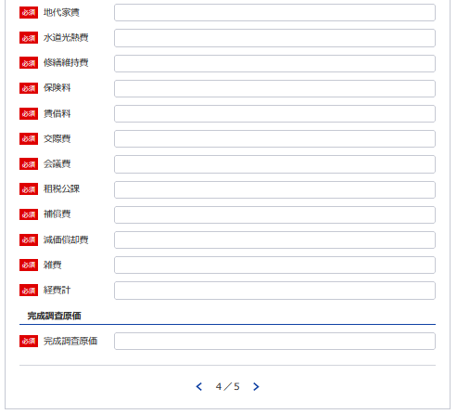
62
 |  | 保険料
66
63
 |  | 賃借料
67
64
 |  | 交際費
68
65
 |  | 会議費
69
66
 |  | 租税公課
70
67
 |  | 補償費
71
68
 |  | 減価償却費
72
69
 |  | 雑 費
73
70
 |  |  | 経費計
74
71
72
 |  |  | 完成調査原価
73
74
記載要領
 | 「雑費」に属する費用で経費の総額の10分の１を超えるものについては、当該費用を明示する科目をもつて
 | 記載すること。

貸借対照表及び損益計算書（法人）
様式は特に定まっておりません。
申請者が作成している会社法等に準拠した既存の
貸借対照表及び損益計算書を添付願います。
※こちらのシートは記載の後、PDFにして添付してください。

過去に認定された経歴を有する者の所属状況
※こちらのシートは記載の後、PDFにして添付してください。
第14号様式 |  |  |  | (用紙A4)

過去に当社にて認定された経歴を有する者の在籍状況
認 定 番 号 （認 定 日） | 氏 名 (生年月日) | 認定時の認定内容 | 現在の 所属営業所の名称 ※登録外の営業所、海外の営業所の場合はその旨を記載 | 地質調査業務への 現在の従事の有無

 |  | 技術管理者 ・ 現場管理者 |  | 有 ・ 無

 |  | 技術管理者 ・ 現場管理者 |  | 有 ・ 無

 |  | 技術管理者 ・ 現場管理者 |  | 有 ・ 無

 |  | 技術管理者 ・ 現場管理者 |  | 有 ・ 無

 |  | 技術管理者 ・ 現場管理者 |  | 有 ・ 無

 |  | 技術管理者 ・ 現場管理者 |  | 有 ・ 無

 |  | 技術管理者 ・ 現場管理者 |  | 有 ・ 無

 |  | 技術管理者 ・ 現場管理者 |  | 有 ・ 無

 |  | 技術管理者 ・ 現場管理者 |  | 有 ・ 無

記載要領
1 本様式を提出しようとする地質調査業者の技術管理者又は現場管理者として過去に規程第３条第１号ロ又は第２号ロ
の規定により認定された者のうち、当該地質調査業者に現在在籍する全ての者について記載すること。（現在、技術
管理者又は現場管理者として登録されている者を含む）（現場管理者については、平成２８年７月１日以前に認定
された者及び運用方針1(6)②ハに該当する者を除く）
2 本様式に記載がない者（現場管理者において、平成２８年７月１日以前に認定された者及び運用方針1(6)②ハに
該当する者を除く）は、認定の効力が失われる。
3 平成２８年度以降に認定され、認定後１年以上が経過した者については、認定後１年以内に技術管理者又は現場管理
者として登録された実績のある者のみを記載すること。
4 該当者がいない場合は「該当無し」と記載すること。

